Hoja 10
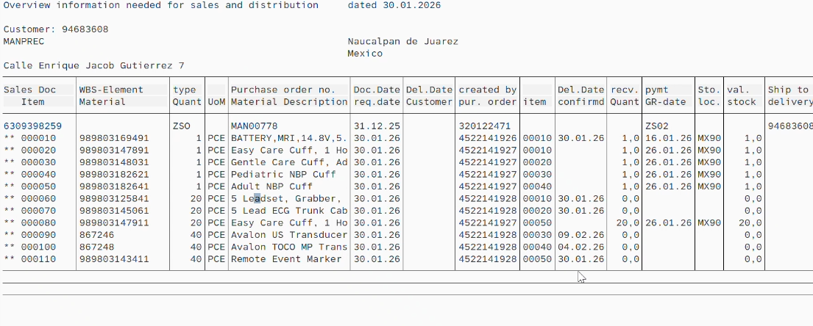
Empresa | Orden de compra | WBS | Proyecto | Código producto | Descripción | Cantidad | Comentarios
Manprec | MAN00665 | 6309231207 | SEMAR IA-13-312-013000999-T-662-2025 | 795210 | Affiniti 70 Ultrasound System | 1 | Entregado - Faltan Upgrades
Manprec | MAN00665 | 6309231207 | SEMAR IA-13-312-013000999-T-662-2025 | 795210 | Affiniti 70 Ultrasound System | 1 | Sin información
Manprec | MAN00745 | 6309304768 6600766433 | IMSS Aguascalientes T-106 | 795210 | Affiniti 70 Ultrasound System | 1 | URGENTE - CDD debía ser 10 Dic 2025 Cambiaron a 18 Dic Parece que ahora no llega en 2025
MPC | MPC03070 | 6309293700 | SEDENA T-603 | 795208 | Affiniti 50 Ultrasound System | 1 | URGENTE - CDD debía ser 3 Dic 2025

